FIRIPA
Armature di ripresa FIRIPA®

 |  |  |  |  |  | ORDINE

Progetto edile |  |  |  |  |  | Ordine
Progetto |  |  |  |  |  | N° lista
 |  |  |  |  |  | Disegno di rif. n°
Elemento strutturale

Ingegnere |  |  |  |  |  | Ditta

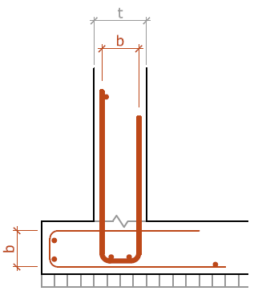
Data di consegna |  |  |  |  |  | Data/Firma
Note

FIRIPA® standard

Lunghezza = 3.00 m
con ancoraggio conforme alle norme SIA

Consegna a rivenditori: 1 fascio = 20 PZ = 60 ml

 |  |  |  |  | Armatura
Pos. | Quantità | Mod. FIRIPA® |  |  | Larghezza staffa b |  | Staffa ø |  | Interasse staffe | Totale ml | Note
 | [PZ; gabbie FIRIPA®] |  |  |  | [mm] |  | [mm] |  | [mm]
 |  | 90 N |  |  | 90 |  | 8 |  | 200 | 0
 |  | 130 N |  |  | 130 |  | 8 |  | 200 | 0
 |  | 150 N |  |  | 150 |  | 8 |  | 200 | 0
 |  | 180 N |  |  | 180 |  | 8 |  | 200 | 0
 |  | 110 C |  |  | 110 |  | 8 |  | 150 | 0
 |  | 170 C |  |  | 170 |  | 8 |  | 150 | 0
 |  | 110 M |  |  | 110 |  | 10 |  | 200 | 0
 |  | 140 M |  |  | 140 |  | 10 |  | 200 | 0
 |  | 170 M |  |  | 170 |  | 10 |  | 200 | 0
 |  | 190 M |  |  | 190 |  | 10 |  | 200 | 0
 |  | 110 V |  |  | 110 |  | 10 |  | 150 | 0
 |  | 140 V |  |  | 140 |  | 10 |  | 150 | 0
 |  | 190 V |  |  | 190 |  | 10 |  | 150 | 0
 |  | 190 S |  |  | 190 |  | 12 |  | 150 | 0
 |  | 240 S |  |  | 240 |  | 12 |  | 150 | 0

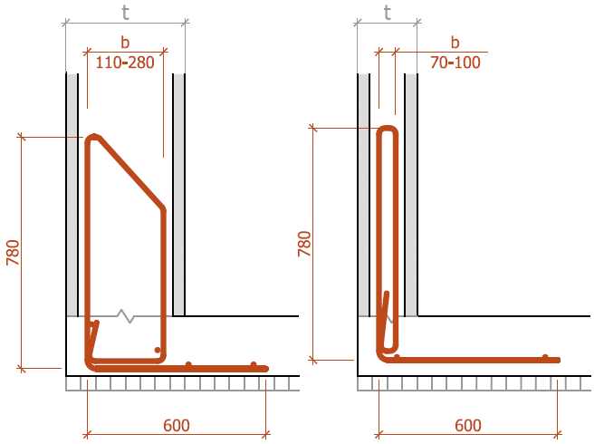
 |  |  | Mod. W |  |  |  |  | Mod. D |  |  |  | Mod. D
FIRIPA® Mod. W, D, R
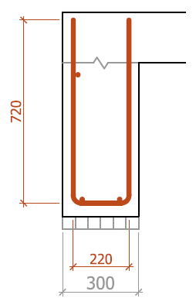
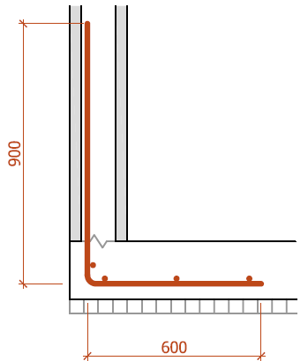
Lunghezza = 3.00 m
con ancoraggio conforme alle norme SIA

Tempi di consegna: 5 giorni lavorativi

 |  |  |  | Armatura
Pos. | Quantità | Mod. FIRIPA® |  |  | Larghezza staffa b |  | Staffa ø |  | Interasse staffe | Totale ml | Note
 | [PZ; gabbie FIRIPA®] |  |  |  | [mm] |  | [mm] |  | [mm]
 |  | W |  |  | - |  | 10 |  | 150 | 0
 |  | R |  |  | - |  | 10 |  | 150 | 0
 |  | D |  |  |  |  | 10 |  | 150 | 0
 |  |  |  |  |  |  |  |  |  | 0
 |  |  |  |  |  |  |  |  |  | 0

Fischer Rista AG ǀ Hauptstrasse 90 ǀ CH-5734 Reinach ǀ +41 62 288 15 75 ǀ verkauf@fischer-rista.ch ǀ www.fischer-rista.ch

